Ejercicio 4
SUMA DE CELDAS
 | 2,345.0 | 5,849.0 | 658.0 | 6,987.0
 | 4,532.0 | 359.0 | 548.0 | 3,547.0
 | 123.0 | 98,746.0 | 658.0 | 9,875.0
 | 456.0 | 356.0 | 1,111.0 | 35,487.0
Totales

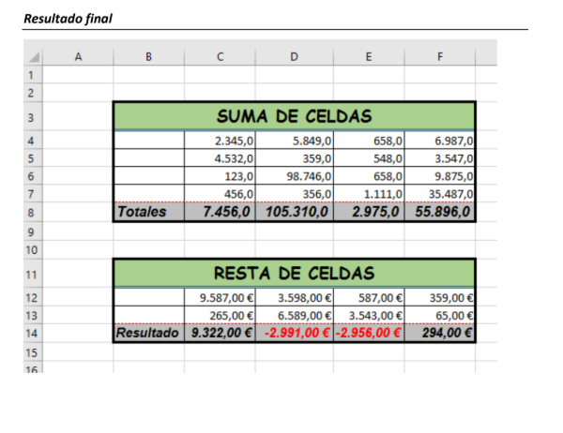
RESTA DE CELDAS
 | 9,587.00 € | 3,598.00 € | 587.00 € | 359.00 €
 | 265.00 € | 6,589.00 € | 3,543.00 € | 65.00 €
Resultado

Ejercicio 5
MULTIPLICACIÓN DE CELDAS
Resultado | 2,345 | 5,849 | 658 | 6,987
 | 12 | 3 | 31 | 5

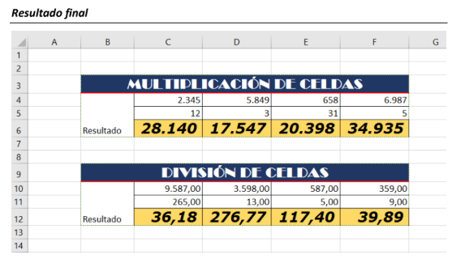
DIVISIÓN DE CELDAS
Resultado | 9,587.00 | 3,598.00 | 587.00 | 359.00
 | 265.00 | 13.00 | 5.00 | 9.00

Ejercicio 6
CÁLCULO DEL PRECIO TOTAL
Cantidad | Producto | Precio unitario | Precio total
2 | Lápiz | 1.20 €
6 | Carpeta | 0.75 €
7 | Bolígrafo | 2.30 €
8 | Goma | 0.98 €
9 | Marcadores | 2.70 €
Total

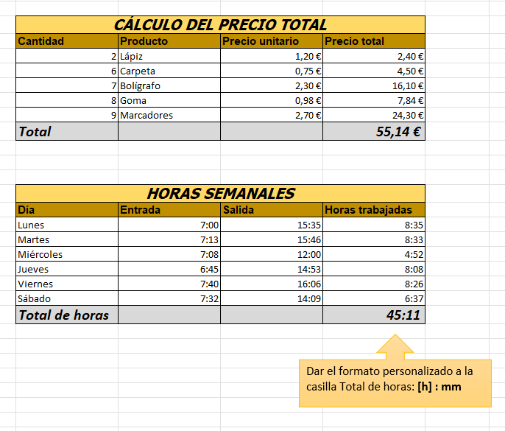
HORAS SEMANALES
Día | Entrada | Salida | Horas trabajadas
Lunes | 7:00:00 | 15:35:00
Martes | 7:13:00 | 15:46:00
Miércoles | 7:08:00 | 12:00:00
Jueves | 6:45:00 | 14:53:00
Viernes | 7:40:00 | 16:06:00
Sábado | 7:32:00 | 14:09:00
Total de horas

Ejercicio 7
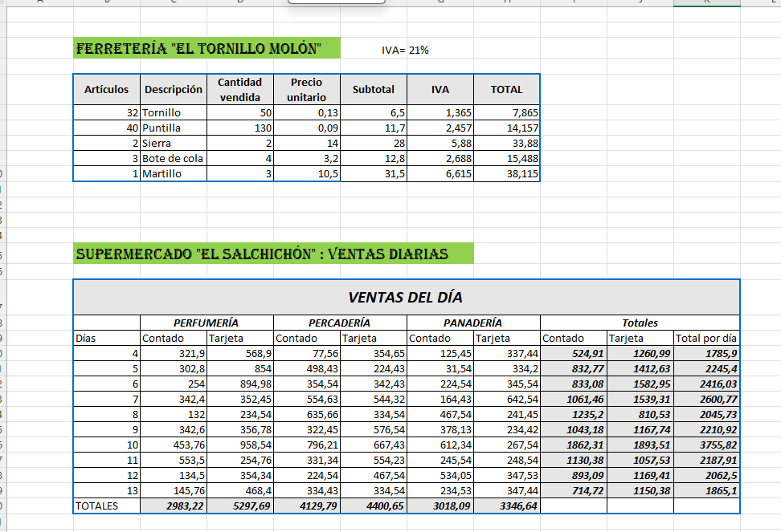
Ferretería "El tornillo molón" |  |  |  | IVA= | 21%

Artículos | Descripción | Cantidad vendida | Precio unitario | Subtotal | IVA | TOTAL
? | Tornillo | 50 | 0.13 | ? | ? | ?
? | Puntilla | 130 | 0.09 | ? | ? | ?
? | Sierra | 2 | 14 | ? | ? | ?
? | Bote de cola | 4 | 3.2 | ? | ? | ?
? | Martillo | 3 | 10.5 | ? | ? | ?

Supermercado "El Salchichón" : Ventas diarias

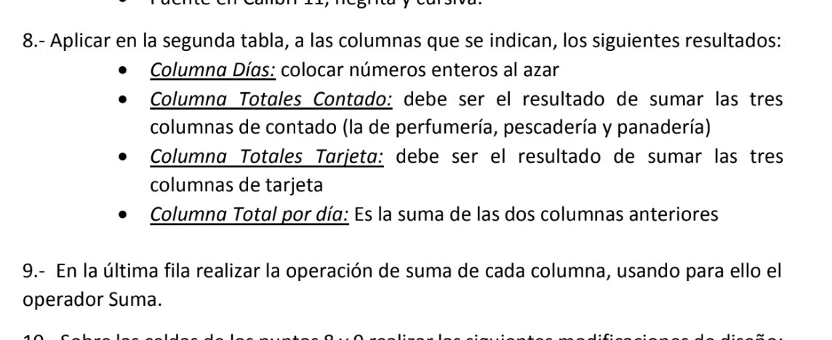
VENTAS DEL DÍA
 | PERFUMERÍA |  | PERCADERÍA |  | PANADERÍA |  | Totales
Días | Contado | Tarjeta | Contado | Tarjeta | Contado | Tarjeta | Contado | Tarjeta | Total por día
? | 321.9 | 568.9 | 77.56 | 354.65 | 125.45 | 337.44 | ? | ? | ?
? | 302.8 | 854 | 498.43 | 224.43 | 31.54 | 334.2 | ? | ? | ?
? | 254 | 894.98 | 354.54 | 342.43 | 224.54 | 345.54 | ? | ? | ?
? | 342.4 | 352.45 | 554.63 | 544.32 | 164.43 | 642.54 | ? | ? | ?
? | 132 | 234.54 | 635.66 | 334.54 | 467.54 | 241.45 | ? | ? | ?
? | 342.6 | 356.78 | 322.45 | 576.54 | 378.13 | 234.42 | ? | ? | ?
? | 453.76 | 958.54 | 796.21 | 667.43 | 612.34 | 267.54 | ? | ? | ?
? | 553.5 | 254.76 | 331.34 | 554.23 | 245.54 | 248.54 | ? | ? | ?
? | 134.5 | 354.34 | 224.54 | 467.54 | 534.05 | 347.53 | ? | ? | ?
? | 145.76 | 468.4 | 334.43 | 334.54 | 234.53 | 347.44 | ? | ? | ?
TOTALES | ? | ? | ? | ? | ? | ?

Ejercicio 8
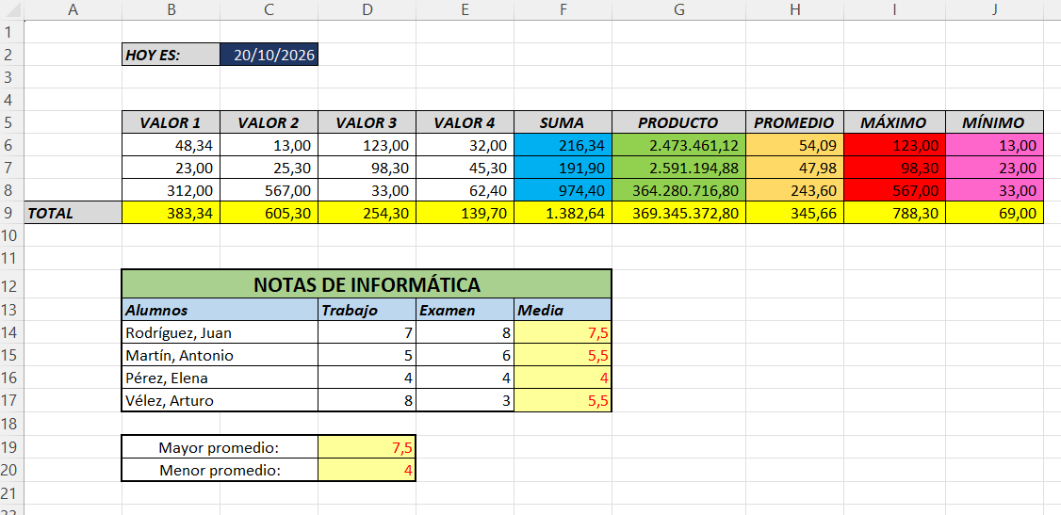
 | HOY ES: | ¿

 | VALOR 1 | VALOR 2 | VALOR 3 | VALOR 4 | SUMA | PRODUCTO | PROMEDIO | MÁXIMO | MÍNIMO
 | 48.34 | 13.00 | 123.00 | 32.00 | ? | ? | ? | ? | ?
 | 23.00 | 25.30 | 98.30 | 45.30 | ? | ? | ? | ? | ?
 | 312.00 | 567.00 | 33.00 | 62.40 | ? | ? | ? | ? | ?
TOTAL | ? | ? | ? | ? | ? | ? | ? | ? | ?

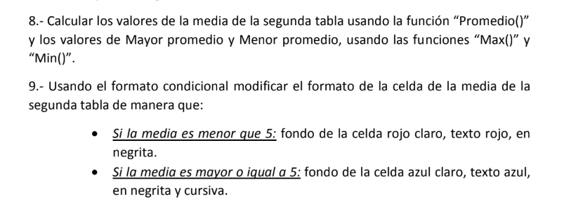
 | NOTAS DE INFORMÁTICA
 | Alumnos |  | Trabajo | Examen | Media
 | Rodríguez, Juan |  | 7 | 8 | ?
 | Martín, Antonio |  | 5 | 6 | ?
 | Pérez, Elena |  | 4 | 4 | ?
 | Vélez, Arturo |  | 8 | 3 | ?

 | Mayor promedio: |  | ?
 | Menor promedio: |  | ?

Ejercicio 9
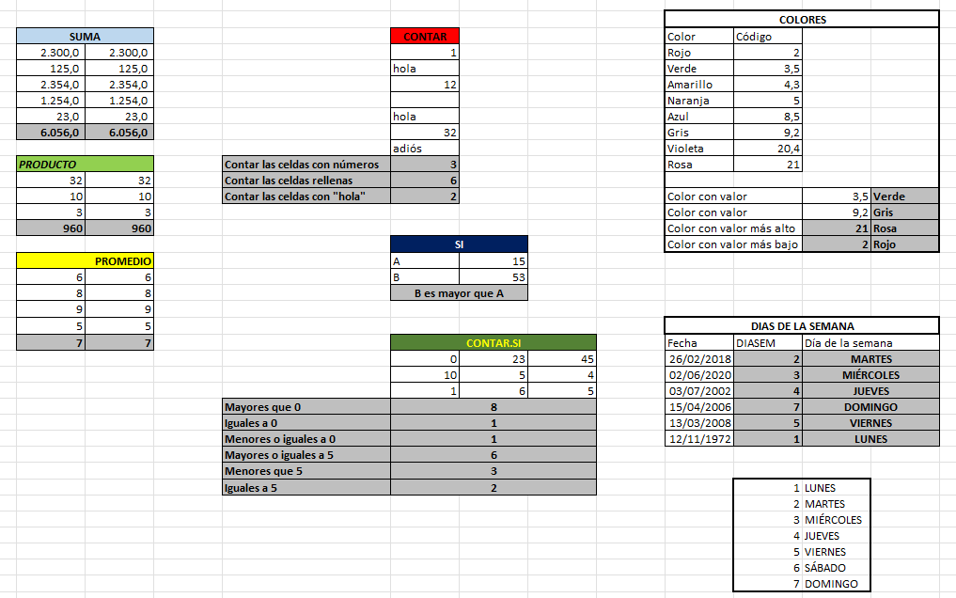
 |  |  |  |  |  | COLORES
SUMA |  |  | CONTAR |  |  | Color | Código
2,300.0 | 2,300.0 |  | 1 |  |  | Rojo | 2
125.0 | 125.0 |  | hola |  |  | Verde | 3.5
2,354.0 | 2,354.0 |  | 12 |  |  | Amarillo | 4.3
1,254.0 | 1,254.0 |  |  |  |  | Naranja | 5
23.0 | 23.0 |  | hola |  |  | Azul | 8.5
 |  |  | 32 |  |  | Gris | 9.2
 |  |  | adiós |  |  | Violeta | 20.4
PRODUCTO |  | Contar las celdas con números |  |  |  | Rosa | 21
32 | 32 | Contar las celdas rellenas
10 | 10 | Contar las celdas con "hola" |  |  |  | Color con valor |  | 3.5
3 | 3 |  |  |  |  | Color con valor |  | 9.2
 |  |  |  |  |  | Color con valor más alto
 |  |  | SI |  |  | Color con valor más bajo
PROMEDIO |  |  | A | 15
6 | 6 |  | B | 53
8 | 8
9 | 9
5 | 5 |  |  |  |  | DIAS DE LA SEMANA
 |  |  | CONTAR.SI |  |  | Fecha | DIASEM | Día de la semana
 |  |  | 0 | 23 | 45 | 2018-02-26
 |  |  | 10 | 5 | 4 | 2020-06-02
 |  |  | 1 | 6 | 5 | 2002-07-03
 |  | Mayores que 0 |  |  |  | 2006-04-15
 |  | Iguales a 0 |  |  |  | 2008-03-13
 |  | Menores o iguales a 0 |  |  |  | 1972-11-12
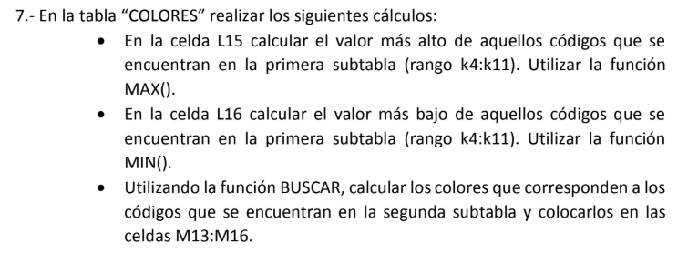
 |  | Mayores o iguales a 5
 |  | Menores que 5
 |  | Iguales a 5

